カバー
第５６回西日本大学空手道選手権大会
日時 | ２０１８年５月２０日 日曜日 ＡＭ０９：００
場所 | 沖縄県立武道館
主催 | （一社）全日本学生空手道連盟
後援 | （公財）全日本空手道連盟 （公財）日本武道館
 | 沖縄県 那覇市 沖縄タイムス社 琉球新報社 ＮＨＫ沖縄放送 琉球放送

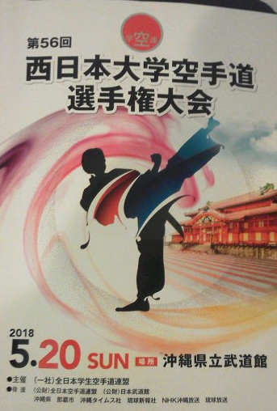

 |  | Ver2 2018.05.27版

